Sheet1
HOST NODEJS PROJECT TRÊN AWS Elastic Beanstalk.
Cài đặt Python cho việc install AWS CLI
1/ | Chạy Python Installer và Tick vào ô add the Python executable to your path

2/ | Check đã install success chưa:
 |  | python --version
 |  | pip --version

3/ | Install the EB CLI using pip
 |  | pip install awsebcli --upgrade --user

4/ | Vô environment variable
 |  | Edit Path và thêm dòng như gạch đỏ |  |  |  | (Sau khi thêm xong thì tắt cmd hiện tại đi và mở lại cái mới)
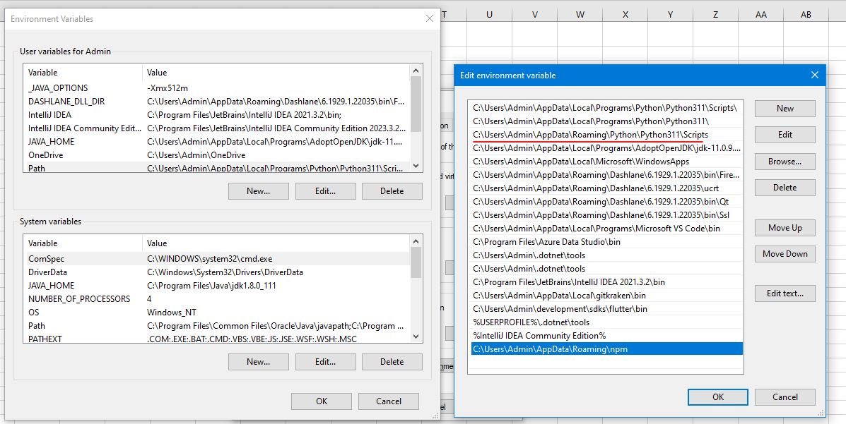

5/ | Check EB CLI đã install chưa
 |  | eb --version

 |  | NOTE: Cách upgrade lên lastest version của aws eb cli
 |  |  | pip install awsebcli --upgrade --user

Tạo IAM user |  | để có Access key và secret key cho việc chạy lệnh eb init, eb create, eb deploy
1/ | Tìm IAM trog AWS Console hoặc search
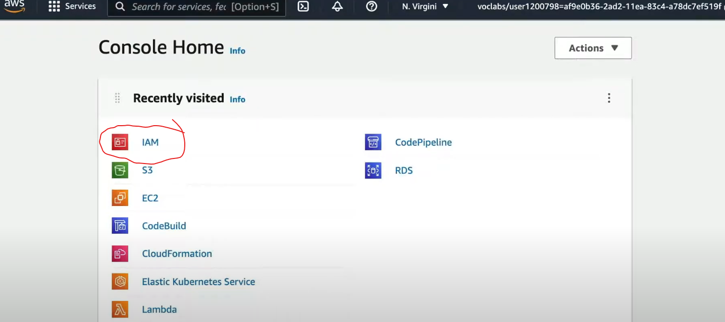

2/ | Vô mục Users -> Bấm Create user
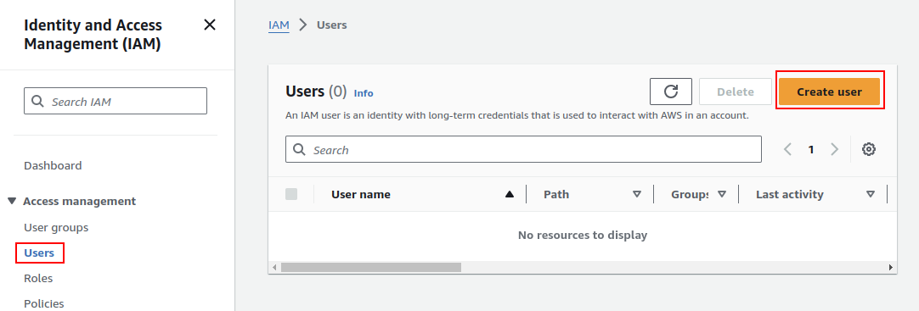

3/ | Bấm Next, không tick vào ô optional
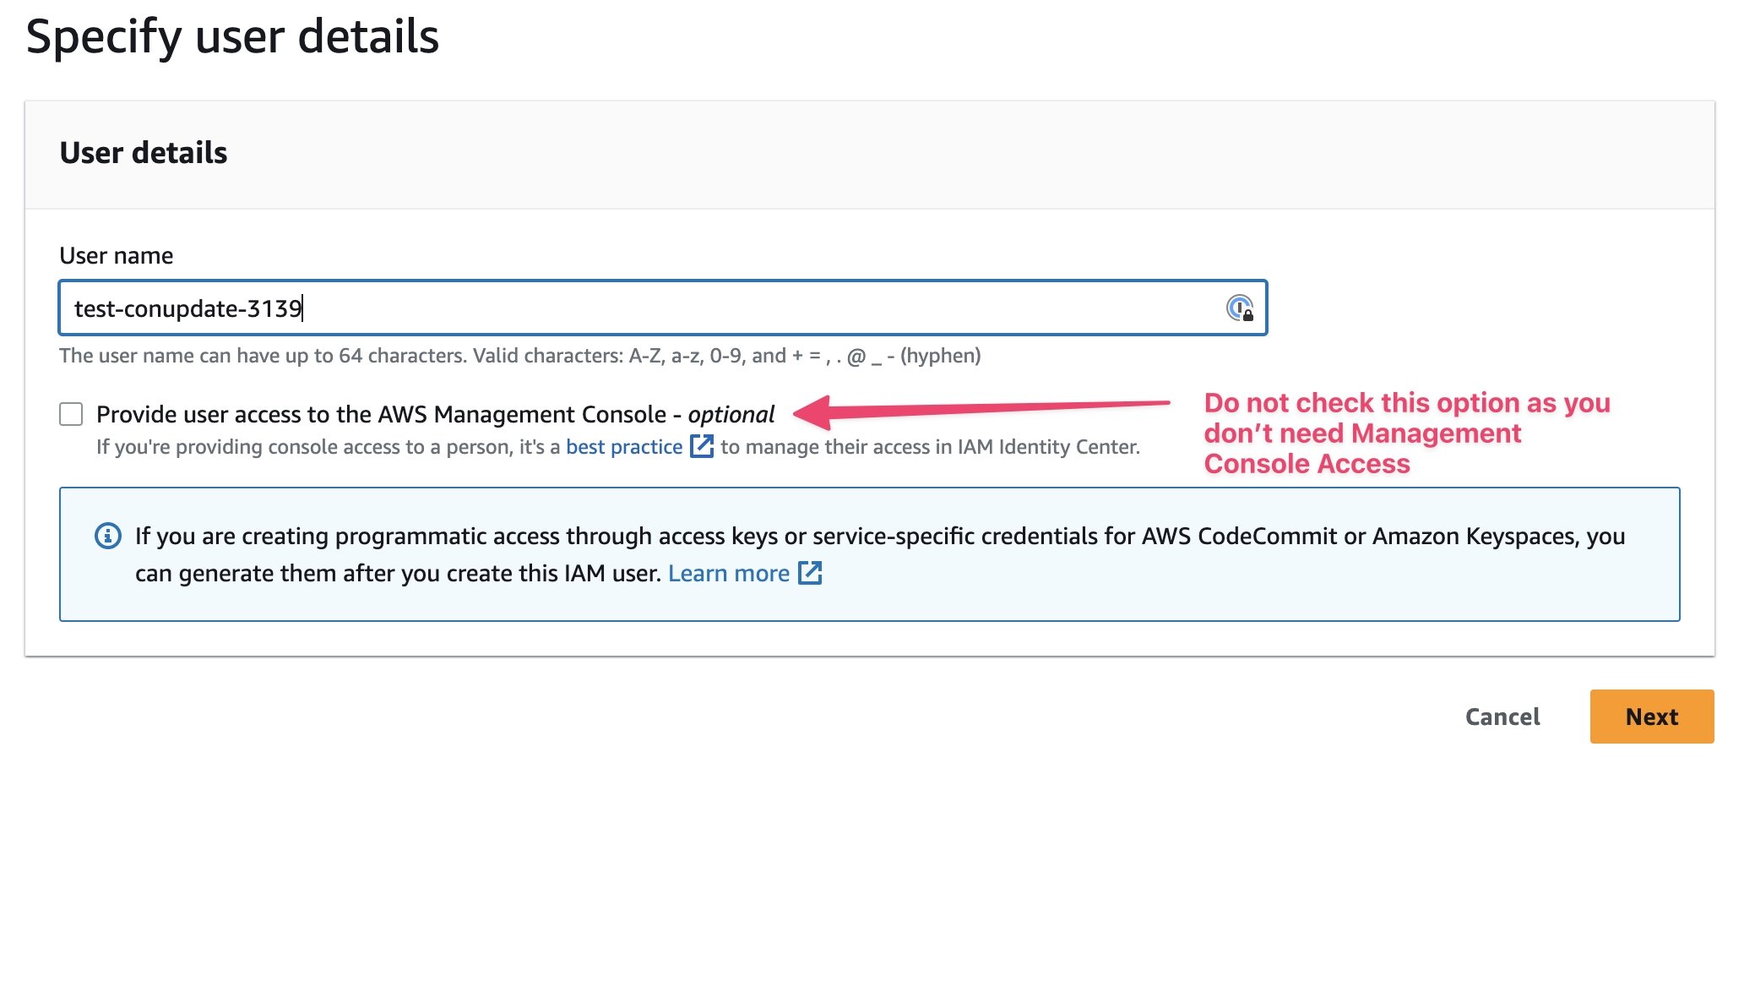

 |  |  |  |  |  |  |  |  |  |  |  | Nhập user name muốn đặt

4/ | Set policy permission với AdminstrationAccess
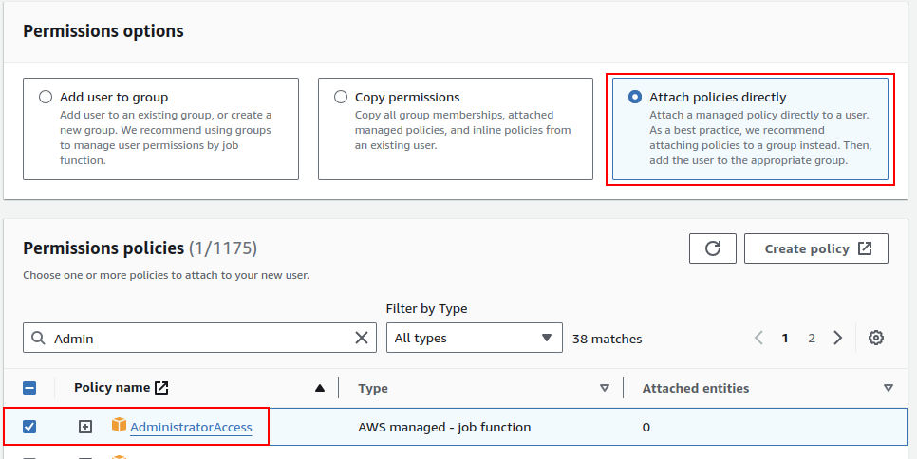

5/ | Sau khi tạo xong thì click vào user vừa mới tạo

6/ | Kệ mấy cái AWS Management Console-related warnings đi. Vì chỉ cần programmatic access nên vô tab Security Credentials và chọn Create access key.
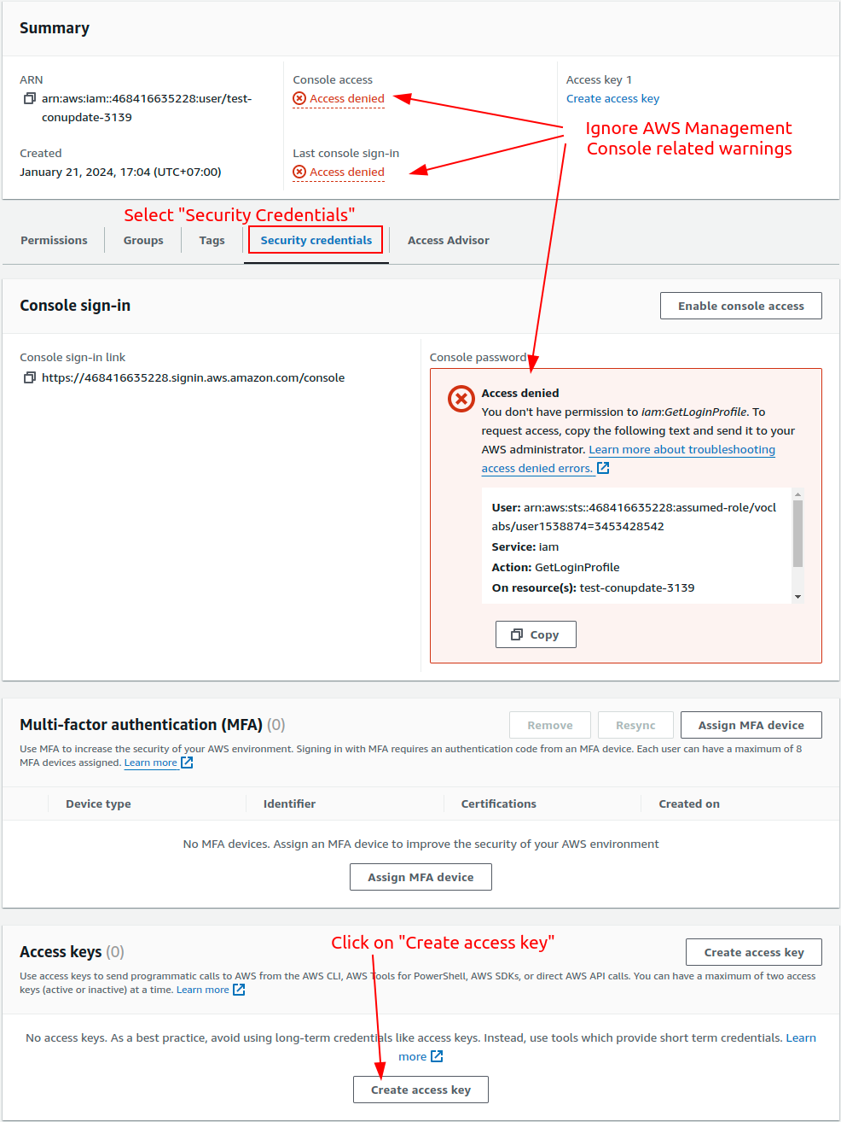

7/ | Select Command Line Interface (CLI) and click Next.
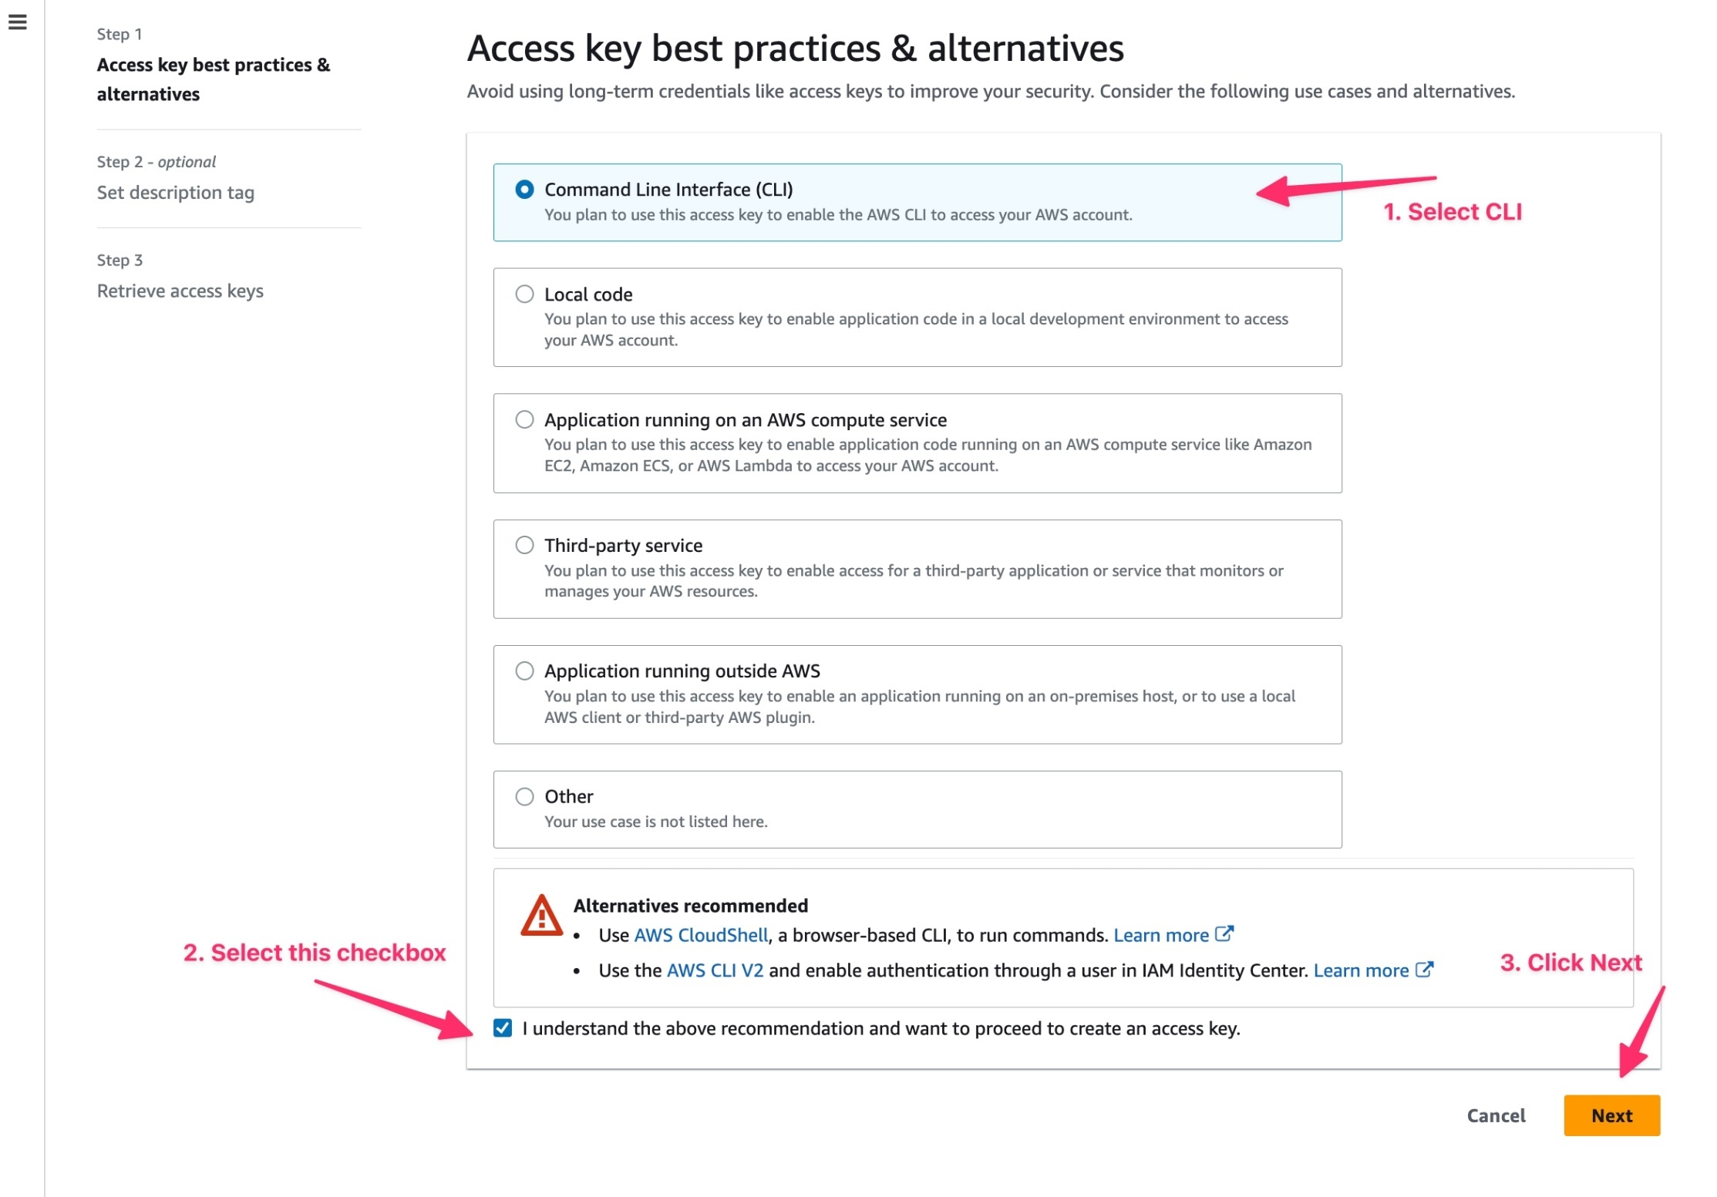

8/ | Xong thì bấm Create access key luôn, thích thì set description tag (optional)

9/ | Nhớ bấm Download .csv file để lưu lại cái Access key và Secret access key, không thì mốt không lấy được nữa đâu
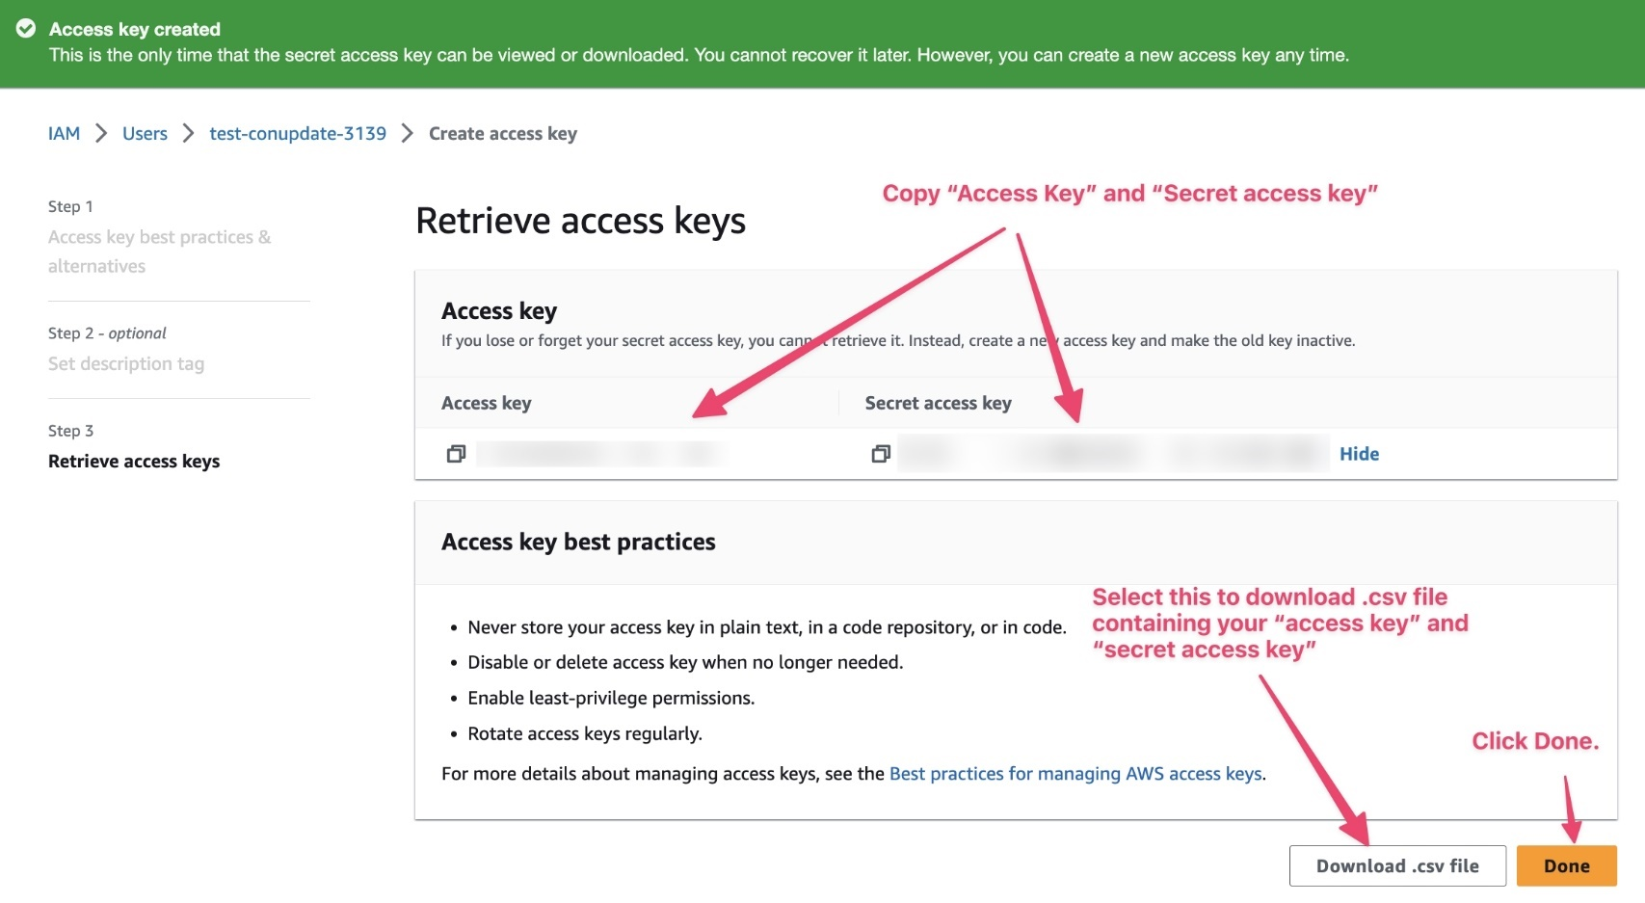

 |  |  |  |  |  |  |  |  | Download xong thì bấm Done

Configure AWS CLI
1/ | Access Key và Secret Key để trao level of permissions (authorization) dựa trên IAM user roles vừa set ở trên |  |  |  |  |  |  | => Có thể có nhiều user cũng được
2/ | Default AWS Region: AWS region mà muốn gửi request đến
3/ | Default output format: loại format của result. Có thể là json, yaml, text, or a table
4/ | Profile: là các profile mà mình đã tạo trên local của mình
 |  | Cách check profile đang có: |  |  | aws configure list-profiles

 | Configure AWS CLI với terminal
 | 1/ | Chạy lệnh
 |  |  | aws configure
 | 2/ | Nhập Access và Secret Key
 | 3/ | Nhập default region: us-east-1
 |  |  | Cách set lại region: |  | aws configure set <varname> <value> [--profile profile-name]
 |  |  |  | Nếu muốn set all profile:
 |  |  |  | aws configure set region us-east-2

 |  |  |  | Nếu muốn set 1 profile thôi:
 |  |  |  | aws configure set default.region us-east-2
 | 4/ | Nhập output format: json
 | 5/ | Check lại những thứ mình vừa config:
 |  |  | aws configure list

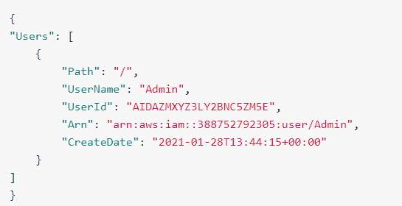
 | 6/ | Check successful configuration của AWS CLI |  |  |  |  |  | OUTPUT khi chạy lệnh sẽ kiểu:
 |  |  | Nếu hiện tại chỉ có 1 profile:
 |  |  |  | aws iam list-users

 |  |  | Nếu hiện tại có nhiều hơn 1 profile và muốn check cụ thể 1 profile:
 |  |  |  | aws iam list-users --profile <profile-name>

Deploy project lên AWS Elastic Beanstalk

 | Sau khi đã implement RESTFUL endpoint thỏa các tiêu chí: |  |  |  |  |  | endpoint để filter ảnh từ public image url
 | 1/ | endpoint sẽ là: GET /filteredimage?image_url={{URL}}
 | 2/ | validate the image_url query
 | 3/ | gọi filterImageFromURL(image_url) để filter image
 | 4/ | send result file trog response
 | 5/ | delete bất kì file trên server khi đã hoàn tất call ở response => status 200 thì gọi deleteLocalFiles
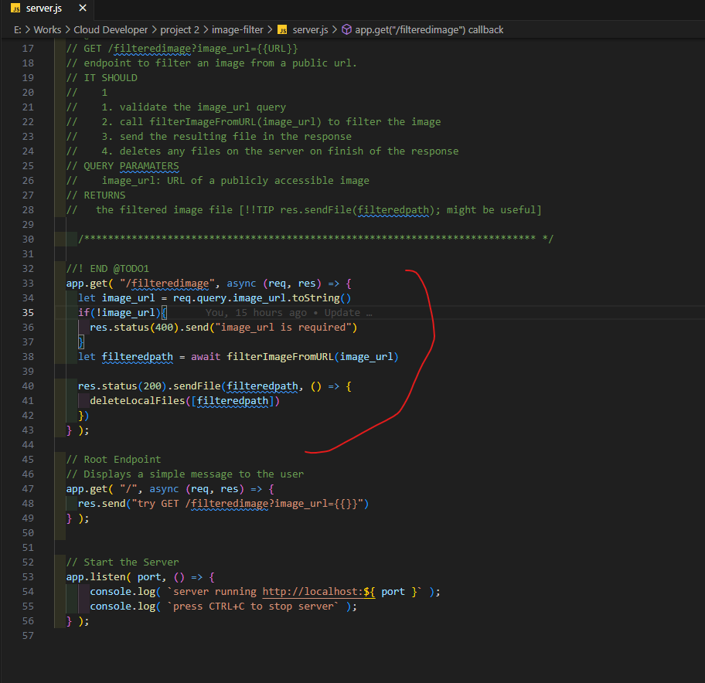

 | Để deploy thì chạy lệnh
 | 1/ | eb init
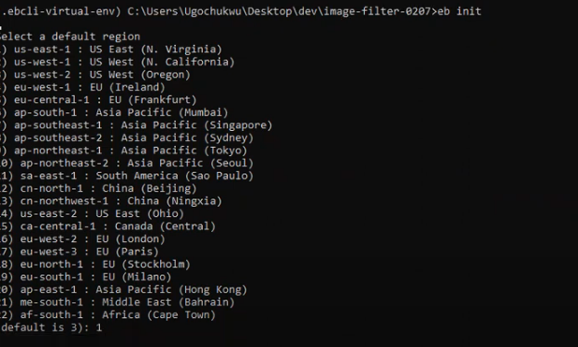

 |  |  |  |  |  |  |  | rồi chọn region đầu tiên là us-east-1

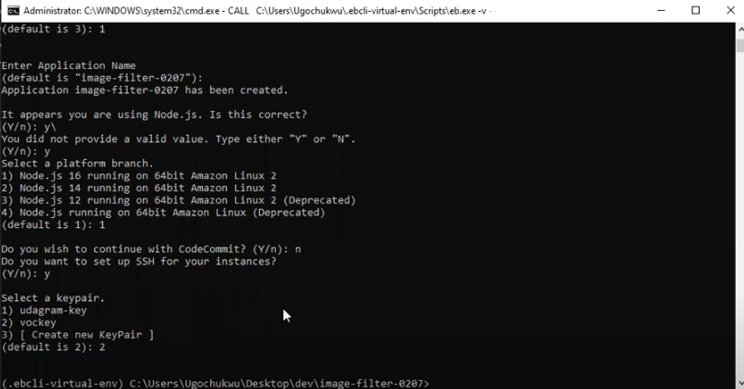

 |  |  |  |  |  |  |  |  |  | enter chọn tên default luôn (hoặc tự đặt tên tùy thích)

 |  | Sau khi chạy xong có thể lên check ở Elastic Beanstalk phần Applications
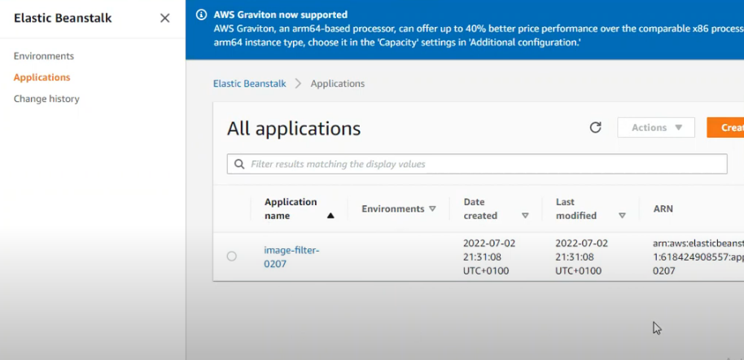

 |  |  | Để check xem bản deploy lên application đang dùng src code như nào thì:
 |  |  | 1/ | Bấm vào Application name mà muốn xem

 |  |  | 2/ | Chọn Application versions -> Version label trên cùng sẽ là bản lastest -> bấm vào Source link để down bản src code application đang dc deploy

 | 2/ | Chạy lệnh
 |  |  | eb create
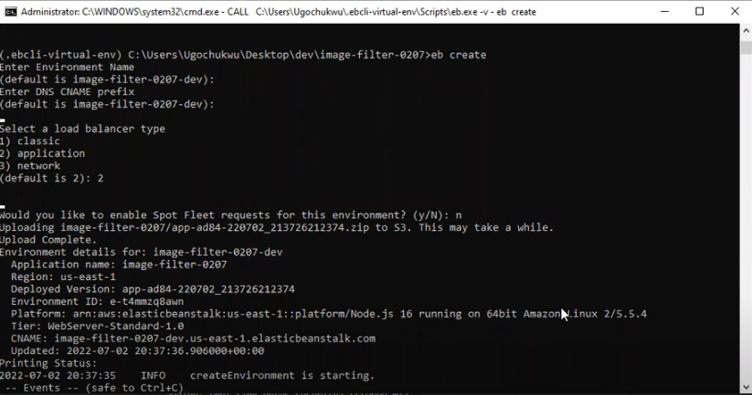

 |  |  |  |  |  |  |  |  |  |  | Sau khi hiện Upload Complete thì đợi cho nó chạy xong là ok

 |  |  | Sau khi chạy xong có thể check trog Environment

 |  |  |  | Có thể click vào Environment name để xem chi tiết
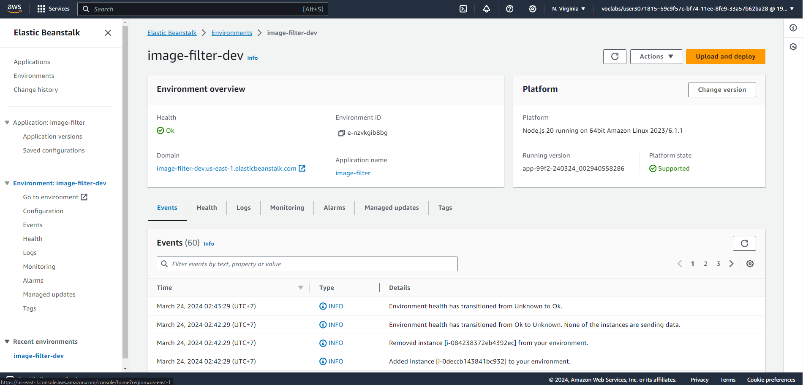

 |  |  |  |  |  |  |  |  |  |  |  |  | Có thể truy cập trag host với link Domain

 |  |  |  | Cách check Log để xem vừa có request nào và bị lỗi gì:
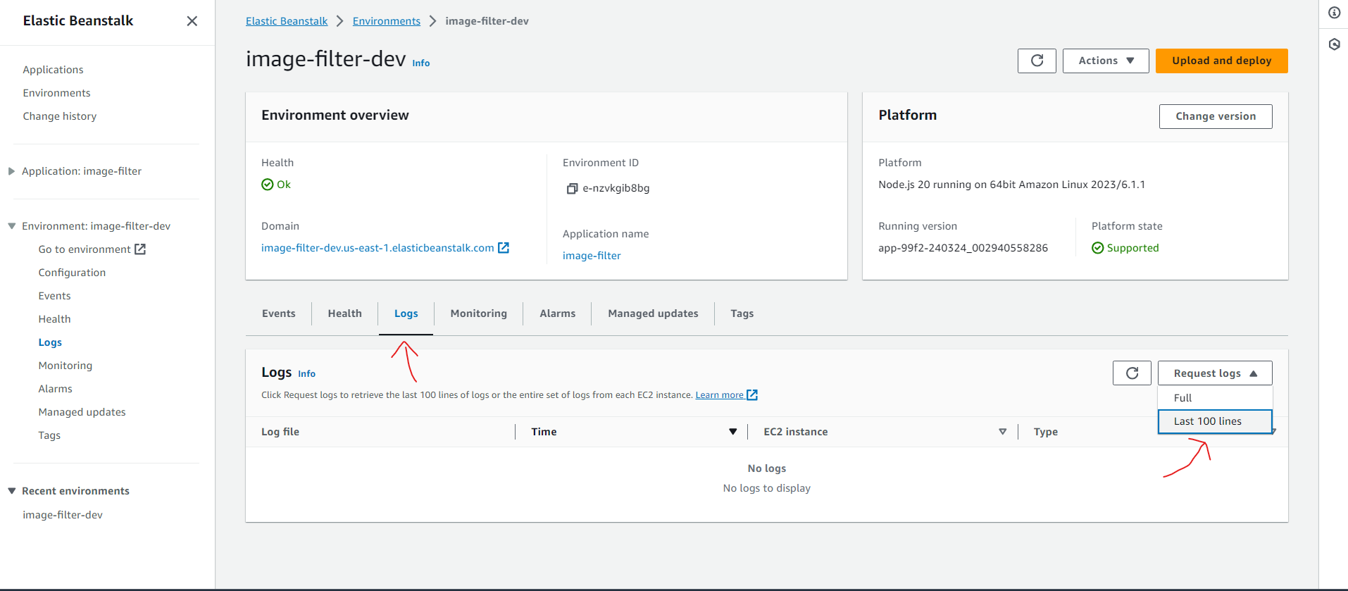

 |  |  |  |  |  |  |  |  |  |  |  |  | Chọn tab Logs
 |  |  |  |  |  |  |  |  |  |  |  |  |  | Chọn Full Request Logs hoặc Last 100 lines cũng dc

 |  |  |  | Sau khi chọn xong thì bấm Download để xem:
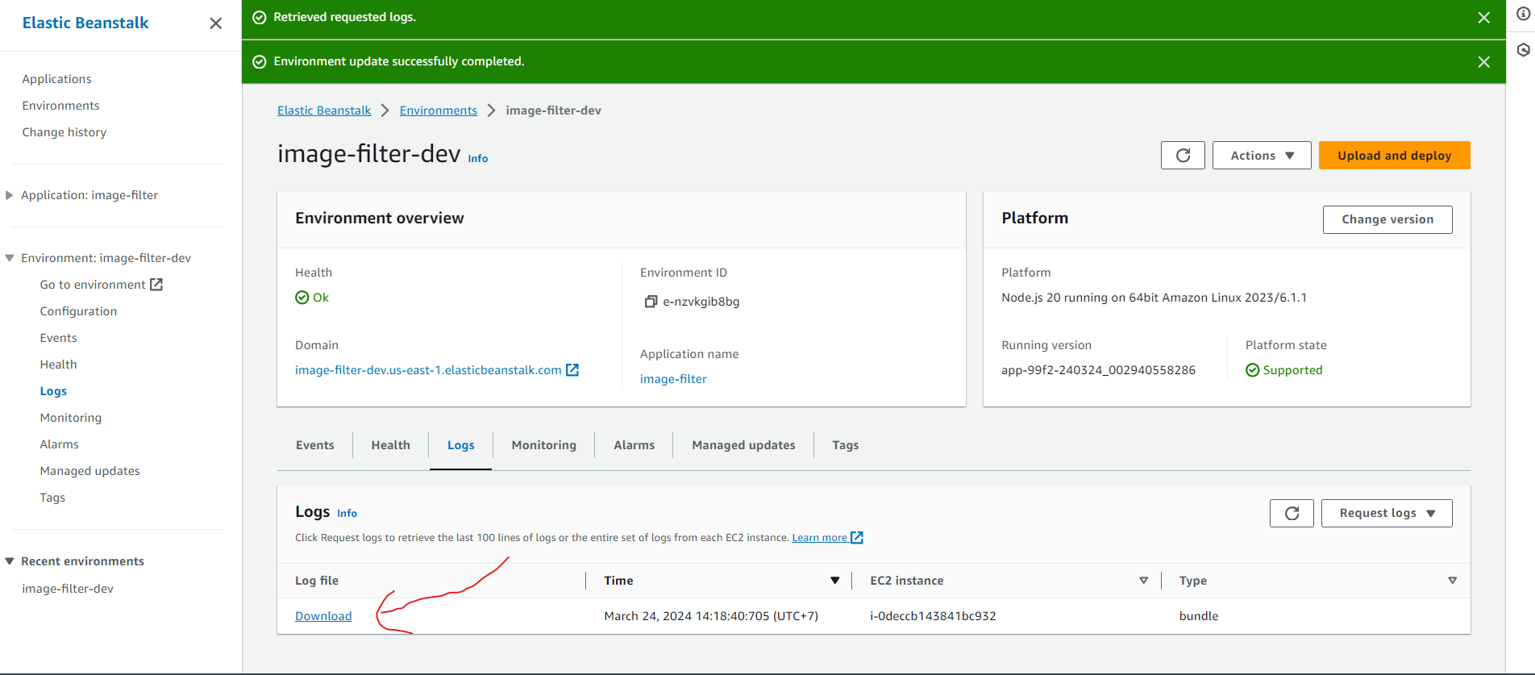

 | RESULT: | Với project 2 Cloud Develop thì truy cập với đường dẫn sẽ cho kết quả như hình
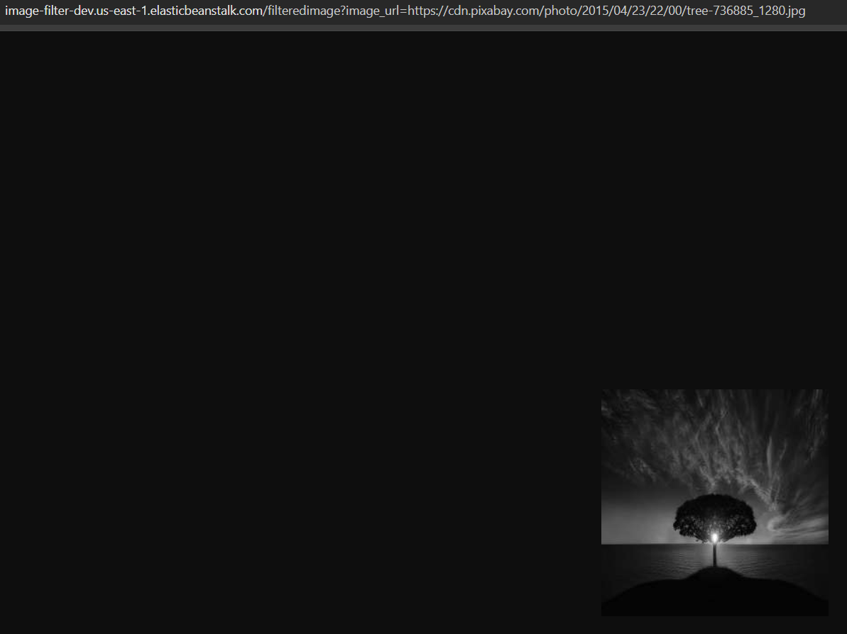

 | BONUS: | Khi có chỉnh sửa code và thay đổi code nếu muốn deploy lại thì dùng lệnh:
 |  | eb deploy

 |  | Khi deploy hoặc init hoặc create thì theo default nó sẽ lấy cả thư mục cùng cấp với .elasticbeanstalk
 |  |  | Nếu muốn custom thì có thể vào .elasticbeanstalk/config.yml để config
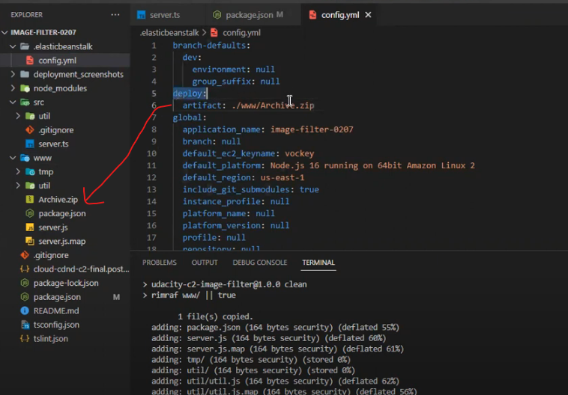

 |  |  |  |  |  |  |  |  |  | Chỉ cần thêm
 |  |  |  |  |  |  |  |  |  |  | deploy:
 |  |  |  |  |  |  |  |  |  |  |  | artifact: [thư mục muốn deploy]

 |  |  |  |  |  |  |  |  |  | ví dụ như hình đang deploy cụ thể Archive.zip

